견적서 (2)
견 적 서

한솔어린이집 |  | 귀하
전화 :
팩스 :
담당 :

아래와 같이 견적합니다.

견 적 합 계 : | ₩99,000
견 적 일 자 : | 2017-02-22 15:48:31
결 재 조 건 :

품 명 | 규 격 | 수 량 | 단 가 | 금 액 | 세 액 | 합 계 액
 |  |  |  | - | - | -
복합기렌탈 | epson wf-r5691 | 1 | 90,000 | 90,000 | 9,000 | 99,000
 |  |  |  | - | - | -
 | 인쇄속도 : 흑백 최대 34ppm / 컬러 최대 30ppm
 | 인쇄속도 : 흑백 표준 20ppm / 컬러 표준 20ppm
 | 인쇄해상도 : 흑백 최대 1200 x 600dpi / 컬러 최대 4800 x 1200dpi
 | 스캔해상도 : 최대4800dpi

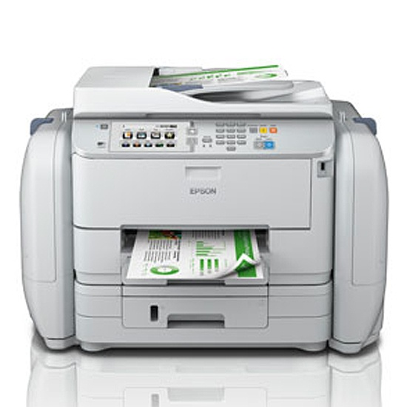
기본제공 | 월 3,00매 약정 |  |  | - | - | -
 | 추가 검정 10원 / 컬러 50원 |  |  | - | - | -
 |  |  |  | - | - | -
 |  |  |  | - | - | -
 |  |  |  | - | - | -
 |  |  |  | - | - | -
 |  |  |  | - | - | -
 |  |  |  | - | - | -
 |  |  |  | - | - | -
 |  |  |  | - | - | -
 |  |  |  | - | - | -
 |  |  |  | - | - | -
 |  |  |  | - | - | -
 |  |  |  | - | - | -
 |  |  |  | - | - | -
 |  |  |  | - | - | -
 |  |  |  | - | - | -
 |  |  |  | - | - | -
* 결제계좌 : 신한 110-138-600484 씨-넷 |  |  | 합 계 | 90,000 | 9,000 | 99,000
* 견적담당 : | 조규장(010-2910-7760)
* REMARK

견적서
견 적 서

한솔어린이집 |  | 귀하
전화 :
팩스 :
담당 :

아래와 같이 견적합니다.

견 적 합 계 : | ₩88,000
견 적 일 자 : | 2017-02-22 15:48:31
결 재 조 건 :

품 명 | 규 격 | 수 량 | 단 가 | 금 액 | 세 액 | 합 계 액
 |  |  |  | - | - | -
복합기렌탈 | HP OJ8640e | 1 | 60,000 | 60,000 | 6,000 | 66,000
 |  |  |  | - | - | -
 | 인쇄속도 : 흑백 최대 20ppm / 컬러 최대16ppm (ISO 표준 인쇄속도)
 | 인쇄해상도 : 흑백 최대 1200 x 600dpi / 컬러 최대 4800 x 1200dpi
 | 스캔해상도 : 최대4800dpi
 | 월 권장 출력량 : (250 ~ 1,500매) 최대25,000장
 | 무선인쇄/복사/스캔/팩스/HP e프린트/airprint/자동양면인쇄기능

기본제공 | 잉크 2달에 1세트 제공
 | 검정 2,500매 / 컬러 1,800매 |  |  | - | - | -
 |  |  |  | - | - | -
잉크추가시 | 매월 1세트 약정 | 1 | 20,000 | 20,000 | 2,000 | 22,000
 |  |  |  | - | - | -
 |  |  |  | - | - | -
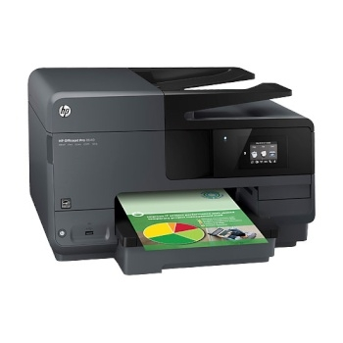
 |  |  |  | - | - | -
 |  |  |  | - | - | -
 |  |  |  | - | - | -
 |  |  |  | - | - | -
 |  |  |  | - | - | -
 |  |  |  | - | - | -
 |  |  |  | - | - | -
 |  |  |  | - | - | -
 |  |  |  | - | - | -
 |  |  |  | - | - | -
 |  |  |  | - | - | -
 |  |  |  | - | - | -
 |  |  |  | - | - | -
* 결제계좌 : 신한 110-138-600484 씨-넷 |  |  | 합 계 | 80,000 | 8,000 | 88,000
* 견적담당 : | 조규장(010-2910-7760)
* REMARK

x585z 잉크
견 적 서

한솔어린이집 |  | 귀하
전 화 :
주 소 :
담당자 :

아래와 같이 견적합니다.

견 적 합 계 : | ₩110,000
견 적 일 자 : | 2017-02-22
결 재 조 건 :

품 명 | 규 격 | 수 량 | 단 가 | 금 액 | 세 액 | 합 계 액
 |  |  |  | - | - | -
복합기렌탈 | HP X585Z | 1 | 100,000 | 100,000 | 10,000 | 110,000
 | A4 컬러 잉크젯 복합기 |  |  | - | - | -
 |  |  |  |  |  | -
 | 1200dpi 고화질 인쇄 및 복사 품질 |  |  |  |  | -
 | 검정/컬러 분당 72매 출력속도 |  |  |  |  | -
 | 다양한 복사 및 문서 소트기능 |  |  |  |  | -
 | 양면 인쇄장치 기본제공 (양면스캔, 양면인쇄, 양면복사) |  |  |  |  | -
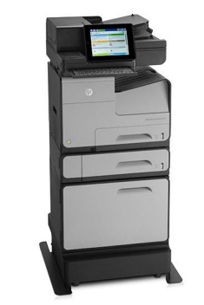
 | 다양한 용지 사이즈와 두께에 대응 |  |  |  |  | -
 | 고속 3초 팩스 기본 |  |  |  |  | -
 | DADF 급지용량 : 100매 / 싱글패스 양면 스캔 ADF (양면 최대 89ipm 스캔속도) |  |  |  |  | -
 | 용지급지장치 550장 카세트 1ea + 50매 수동급지함 |  |  |  |  | -
 |  |  |  |  |  | -
 | 월 3,000매 약정
 | 추가금 검정 10원 / 컬러 50원
 |  |  |  | - | - | -
 |  |  |  | - | - | -
 |  |  |  |  | - | -
 |  |  |  | - | - | -
 |  |  |  | - | - | -
 |  |  |  | - | - | -
 |  |  |  | - | - | -
 |  |  |  | - | - | -
 |  |  |  | - | - | -
 |  |  |  | - | - | -
 |  |  |  | - | - | -
 |  |  |  | - | - | -
* 결제계좌 : 신한 719-04-210714 씨넷 |  |  | 합 계 | 100,000 | 10,000 | 110,000
* 견적담당 : 조규장 (010-2910-7760)
* REMARK

